상품제안서
브리츠 휴대용 알람시계 블루투스스피커 | 상품코드: S29469

 |  |  |  |  |  |  | 02-713-8555 | www.synergygift.co.kr
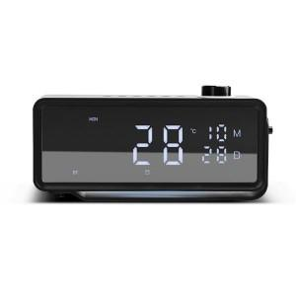

【상세/제작정보】

【인쇄/포장옵션】 | 레이저, 스티커 / 포장지포장

【공급단가】 | 수량 | 20~ | 50~ | 100~ | 300~ | 500~
*VAT별도 | 단가 | 44,310원 | 43,350원 | 41,950원 | 40,800원 | 40,100원

【상품 URL】 | https://www.synergygift.co.kr:443/src/goods_detail.php?gdno=29469

